物料使用
布置地点 | 详细地点 | 名称 | 数量 | 数量单位 | 规格 | 单价/元 | 图片 | 链接
玄关 | 入户门 | 对联_入户门 | 1 | 副 |  | 24.2 | 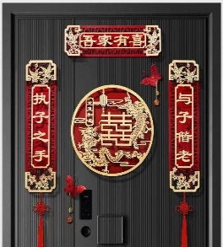 | https://mobile.yangkeduo.com/goods1.html?_x_org=1&refer_share_uin=SP3G7WJ75HGPIPU3HAYOURWIPA_GEXDA&_x_query=%E5%85%A5%E6%88%B7%E9%97%A8%E5%AF%B9%E8%81%94&share_uin=SP3G7WJ75HGPIPU3HAYOURWIPA_GEXDA&page_from=23&_wv=41729&refer_share_channel=message&refer_share_id=ht9jYwUC96EjRQPgbnd5hTPGKI0kIRRE&goods_id=402550967143&pxq_secret_key=TTUBUJN4JAFXDKPMBCV5NKERIAWX2BOIXRBHASY34NGHWACKS3GA&_wvx=10#pushState
 | 玄关柜置物处 | 小瓶红色可口可乐 | 6 | 瓶
 |  | 囍字小挂牌 | 若干 |  | 4cm*4cm | 15.8（24个） | 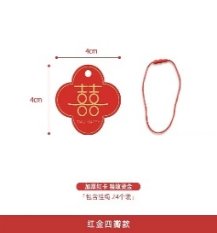 | 【淘宝】https://m.tb.cn/h.UMCaXPr?tk=ELWdd7COYNn CZ3457 「Moreyes结婚婚房喜字装饰拉花挂饰中式接亲女方布置婚礼小挂件」 点击链接直接打开 或者 淘宝搜索直接打开
 |  | 摆件_宇航员 | 1 | 个 | 26cm*21cm*15cm | 38.9 | 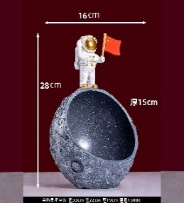 | https://mobile.yangkeduo.com/goods2.html?_x_org=1&refer_share_uin=SP3G7WJ75HGPIPU3HAYOURWIPA_GEXDA&_x_query=%E5%AE%87%E8%88%AA%E5%91%98%E9%92%A5%E5%8C%99%E6%94%B6%E7%BA%B3&share_uin=SP3G7WJ75HGPIPU3HAYOURWIPA_GEXDA&page_from=23&_wv=41729&refer_share_channel=message&refer_share_id=SgSGXWicl5HdQ7osBXxFDTcq8X1i8B45&goods_id=147423296856&pxq_secret_key=TTUBUJN4JAFXDKPMBCV5NKERIA3SYBQBHMNEWLV6YBW2AXXKQ7AQ&_wvx=10#pushState
厨房 | 橱柜门 | 圆喜贴纸_20 | 15 | 个 | 20cm*20cm |  | 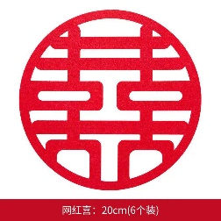 | https://mobile.yangkeduo.com/goods.html?refer_share_id=1sG3pGQr8GKcmOfjX2J59d9hri1BrzBT&refer_share_channel=message&_oak_share_detail_id=0&_wvx=10&pxq_secret_key=5A5P6QDN2BRVWSEKYEVPGE4DK6TVDDBALGVR7CEKEJMQY7VDXKVA&_oak_share_time=1677297229&_wv=41729&share_uin=SP3G7WJ75HGPIPU3HAYOURWIPA_GEXDA&page_from=23&refer_share_uin=SP3G7WJ75HGPIPU3HAYOURWIPA_GEXDA&goods_id=352424144708&_oak_share_snapshot_num=998#pushState
 | 靠餐厅窗户 | 方囍贴纸_30 | 2 | 个 | 30cm*30cm |  | 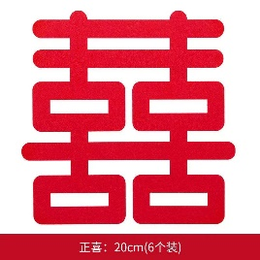
 | 厨房靠外墙的窗户 |  | 2 | 个
 | 厨房门 | ”喜嫁+欢娶“静电贴 | 1 | 张 | 27cm*22cm | 9.9 | 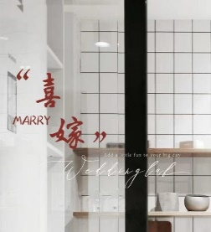 | 【淘宝】https://m.tb.cn/h.UMy0m6q?tk=f7PLd7yOAWm CZ0001 「婚房装饰剪纸静电贴布置套装婚庆玻璃贴窗花喜字贴纸结婚用品大全」
 | 洗菜池前面的窗户竖梁 | 圆形中国风喜字流苏 | 1 | 个 |  |  | 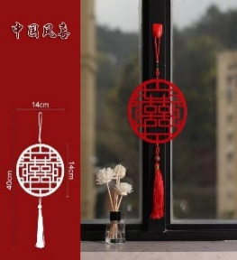 | 与其他相同流苏同链接
 | 靠餐厅窗户 | 喜字拉花 | 1 | 个 | (9.5cm*24cm)*3m | 5.8 | 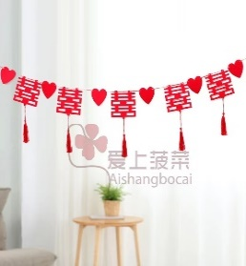 | 【淘宝】https://m.tb.cn/h.UoqrxXX?tk=waJDd7Cg8eO CZ0001 「喜字拉花结婚布置客厅婚房装饰院子女方卧室吊顶新房婚庆用品大全」 点击链接直接打开 或者 淘宝搜索直接打开
餐厅 | 餐桌 | 插花摆件_餐厅 | 1 | 个 |  |  | 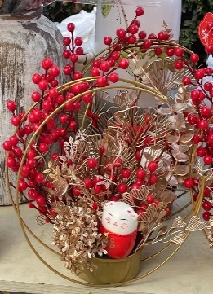
 |  | 新中式风格桌旗 | 1 | 张 | 30cm*200cm |  | 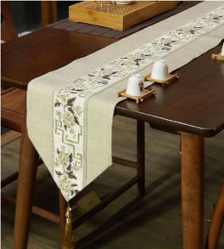 | https://mobile.yangkeduo.com/goods2.html?_wvx=10&refer_share_uin=SP3G7WJ75HGPIPU3HAYOURWIPA_GEXDA&refer_share_id=sgX1Bkemq1LLUmxs3GScY3wfvsxDuJoC&share_uin=SP3G7WJ75HGPIPU3HAYOURWIPA_GEXDA&page_from=23&_wv=41729&refer_share_channel=message&pxq_secret_key=5A5P6QDN2BRVWSEKYEVPGE4DK4FVTKKI76QE77WEWWFXNICBRSOA&goods_id=432319203515#pushState
 |  | 透明六宫格果盘 | 1 | 个 |  | 69 | 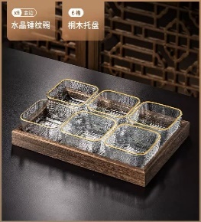 | 【淘宝】https://m.tb.cn/h.ULQtOdH?tk=GARed7CMWuL CZ0001 「简约现代水果盘家用客厅茶几糖果点心碟玻璃干果零食KTV摆放托盘」
 |  | 罐装红色可口可乐 | 6 | 瓶
 |  | 旺仔牛奶 | 6 | 瓶
 |  | 农夫山泉矿泉水 | 3 | 瓶
客厅 | 茶几 | 新中式风格桌旗_米色 |  |  | 30cm*160cm |  | 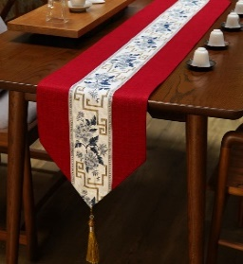 | 与餐桌桌旗同链接
 |  | 双层竹篮果盘 | 1 | 个 | 22cm*34.5 |  | 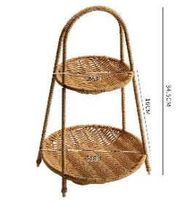 | https://mobile.yangkeduo.com/goods1.html?_x_org=1&refer_share_uin=SP3G7WJ75HGPIPU3HAYOURWIPA_GEXDA&_x_query=%E6%9E%9C%E7%9B%98&share_uin=SP3G7WJ75HGPIPU3HAYOURWIPA_GEXDA&page_from=23&_wv=41729&refer_share_channel=message&refer_share_id=HgMkOhC9WOmRtN5dfKZdkfpyGrPWchtk&goods_id=302424872741&pxq_secret_key=TTUBUJN4JAFXDKPMBCV5NKERIAIM7SUY746FD5LVOKC43GLJBFEA&_wvx=10#pushState
 |  | 水果 | 若干
 |  | 坚果 | 若干
 |  | 饮料 | 若干
 |  | 一次性纸杯
 |  | 茶具
 | 沙发 | 红色抱枕_客厅 | 2 | 个 | 45cm*45cm |  | 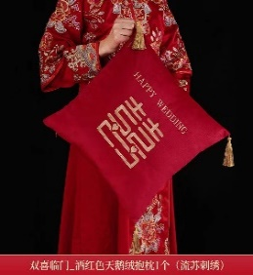 | https://mobile.yangkeduo.com/goods2.html?_x_org=1&refer_share_uin=SP3G7WJ75HGPIPU3HAYOURWIPA_GEXDA&_x_query=%E7%BA%A2%E8%89%B2%E6%8A%B1%E6%9E%95&share_uin=SP3G7WJ75HGPIPU3HAYOURWIPA_GEXDA&page_from=23&_wv=41729&refer_share_channel=message&refer_share_id=O1hq8FwnMdrdvvgA0oSQnk4O3NzUqmkw&goods_id=378956424481&pxq_secret_key=5A5P6QDN2BRVWSEKYEVPGE4DK4RCFEUG7BWGNPVFU4PRX75ZMF7A&_wvx=10#pushState
 | 电视背景墙 | 壁挂+正喜吊坠+立体喜鞭炮 | 2 | 个 |  | 68.9 | 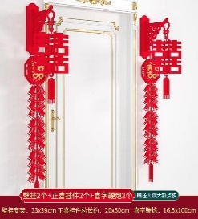
 | 地台 | 插花摆件_地台 | 1 | 个 |  |  | 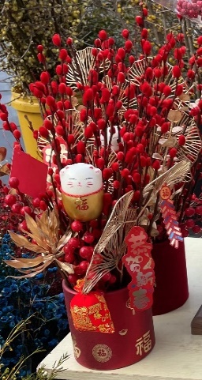
 |  | 结婚相框 | 1 | 个
 | 沙发背景 | 圆喜贴纸_100 | 1 | 张 | 1m*1m |  | 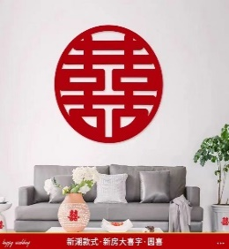 | https://mobile.yangkeduo.com/goods1.html?_wvx=10&refer_share_uin=SP3G7WJ75HGPIPU3HAYOURWIPA_GEXDA&refer_share_id=tUYKmMMpMDoaUBFLbVMyBXRPMn7EMka0&share_uin=SP3G7WJ75HGPIPU3HAYOURWIPA_GEXDA&page_from=23&_wv=41729&refer_share_channel=message&pxq_secret_key=5A5P6QDN2BRVWSEKYEVPGE4DK6U45KMJB74NIKQ5TZFSQGFV4VOA&goods_id=412346545390#pushState
阳台 | 窗户 | 红色窗帘绑带 | 2 | 个 |  | 16.9（3对） | 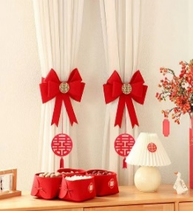 | https://mobile.yangkeduo.com/goods.html?_x_org=1&refer_share_uin=SP3G7WJ75HGPIPU3HAYOURWIPA_GEXDA&_x_query=%E7%AA%97%E5%B8%98%E7%BB%91%E5%B8%A6%E7%BB%93%E5%A9%9A&share_uin=SP3G7WJ75HGPIPU3HAYOURWIPA_GEXDA&page_from=23&_wv=41729&refer_share_channel=message&refer_share_id=ko3QuAmjqdMqQDL1QO3t7MYES11pomeq&goods_id=348699837395&pxq_secret_key=TTUBUJN4JAFXDKPMBCV5NKERIB63XQNAR25FCHD6NO26VVXRFCHA&_wvx=10#pushState
 |  | 方囍贴纸_30 | 1 | 张 | 30cm*30cm
 | 窗户中间两根竖梁上 | 圆形中国风喜字流苏 | 2 | 个 | 14cm*40cm |  | 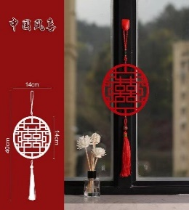 | https://mobile.yangkeduo.com/goods.html?refer_share_id=AMgLTbSOL2frXpkVQiFwZ1RJgXqPVUL7&refer_share_channel=message&_oak_share_detail_id=2295668418&_wvx=10&pxq_secret_key=5A5P6QDN2BRVWSEKYEVPGE4DK5BWGIKCKCEYL4KGQZF4YAOLZXJA&_oak_share_time=1677298266&_wv=41729&share_uin=SP3G7WJ75HGPIPU3HAYOURWIPA_GEXDA&page_from=23&refer_share_uin=SP3G7WJ75HGPIPU3HAYOURWIPA_GEXDA&goods_id=363616115179&_oak_share_snapshot_num=769#pushState
 | 冰箱 | 对联流苏吊牌 | 2 | 个 | 14cm*41cm |  | 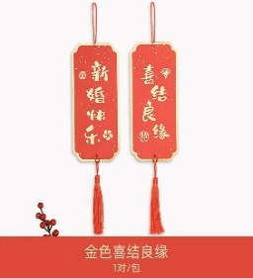 | 【淘宝】https://m.tb.cn/h.Up8agZK?tk=lIfrd7ybIQE CZ0001 「国风结婚房小对联装饰挂件客厅布置烫金流苏备婚挂饰迷你喜字吊牌」
主卧 | 主卧门 | 对联_主卧门 | 1 | 副 |  | 14.03 | 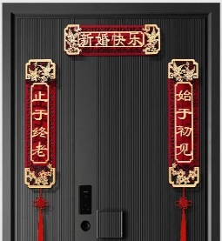 | 与入户门同链接
 |  | 主卧门囍字挂件 | 1 | 个 | 85cm*35cm | 9.8 | 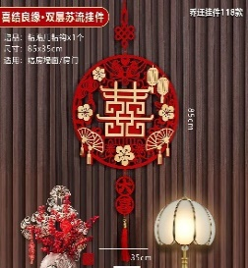 | https://mobile.yangkeduo.com/goods.html?_x_org=1&refer_share_uin=SP3G7WJ75HGPIPU3HAYOURWIPA_GEXDA&_x_query=%E7%BB%93%E5%A9%9A%E5%85%A5%E6%88%B7%E9%97%A8%E5%AF%B9%E8%81%94&share_uin=SP3G7WJ75HGPIPU3HAYOURWIPA_GEXDA&page_from=23&_wv=41729&refer_share_channel=message&refer_share_id=TWh7vKMDGCtQu6AGL798fHn9nkpm8I7Z&goods_id=402550967143&pxq_secret_key=5A5P6QDN2BRVWSEKYEVPGE4DK4T3KSOBT46OGDTBCK6D6QMCPPJQ&_wvx=10#pushState
 | 门边柜子 | 圆喜贴纸_20 | 2 | 个 | 20cm*20cm
 | 窗户 | “HAPPY WEDDING”红色字体拉花套装 | 2 | 米 |  |  | 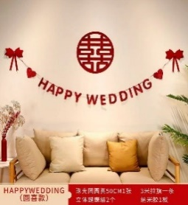
 | 窗帘两侧绑带 | 圆形中国风喜字流苏 | 2 | 个 | 14cm*40cm |  |  | 与阳台流苏同链接
 | 梳妆台镜面 | 方囍贴纸_20 | 1 | 张 | 20cm*20cm
 | 床 | 简约红色四件套 | 1 | 套
 |  | 坚果四样：红枣，花生、桂圆、莲子 | 若干
 |  | “早生贵子”4宫格果盘 | 1 | 个 | 26.5cm*26.5cm)8cm | 48 | 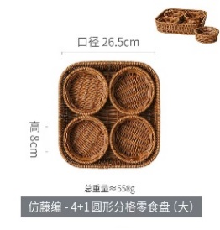 | https://mobile.yangkeduo.com/goods.html?_x_org=1&refer_share_uin=SP3G7WJ75HGPIPU3HAYOURWIPA_GEXDA&_x_query=%E6%9E%9C%E7%9B%98%20%E5%AE%A2%E5%8E%85&share_uin=SP3G7WJ75HGPIPU3HAYOURWIPA_GEXDA&page_from=23&_wv=41729&refer_share_channel=message&refer_share_id=rEalmEEZ0lKhJ3N4DMNmtK5RzRLfTDEa&goods_id=253770628371&pxq_secret_key=VVGEI6V4LGRVY57CE3TR5PFSXGKLHBBV7I6ZGSJ3ODSN5JTEUY2Q&_wvx=10#pushState
 |  | 圆喜 | 1 | 个 | 50cm*50cm
 |  | 红色抱枕_大喜日子 | 2 | 个 | 45cm*45cm |  | 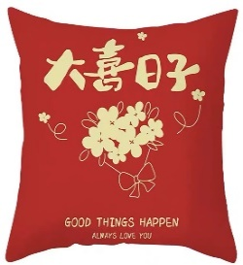
 |  | 红色抱枕_好喜欢你 | 2 | 个 | 45cm*45cm |  | 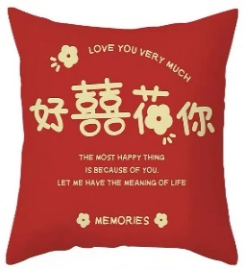 | 【淘宝】https://m.tb.cn/h.UMxy1qF?tk=3XRxd7C9ibZ CZ0001 「新中式短毛绒双面印花喜字抱枕婚庆婚房大红色靠枕客厅床头靠垫」 点击链接直接打开 或者 淘宝搜索直接打开
 | 床头柜 | 大红色气球（每6个一捆） | 2 | 捆
 | 床背景墙 | 主卧背景墙装饰 | 1 | 个 |  |  | 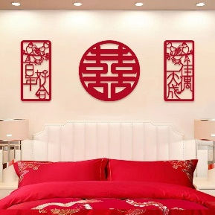 | https://mobile.yangkeduo.com/goods1.html?_wvx=10&refer_share_uin=SP3G7WJ75HGPIPU3HAYOURWIPA_GEXDA&refer_share_id=YgvohRIwrxWWsDA1jMvCyR0pITHoSMpJ&share_uin=SP3G7WJ75HGPIPU3HAYOURWIPA_GEXDA&page_from=23&_wv=41729&refer_share_channel=message&pxq_secret_key=TTUBUJN4JAFXDKPMBCV5NKERIALTO5MXXESFEGE7LMHWIQKJRNEA&goods_id=178563820904#pushState
 | 衣帽间门 | ”吾家有喜“静电贴 | 1 | 张 |  |  | 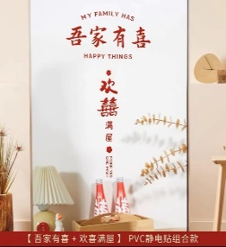
 |  | ”大喜日子“静电贴 | 1 | 张 |  |  | 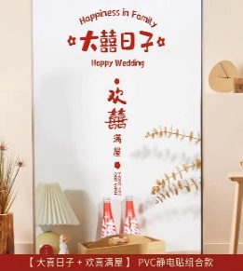 | 【淘宝】https://m.tb.cn/h.UpRJNlu?tk=gVn2d7CtUW2 CZ0001 「婚房装饰剪纸静电贴布置套装婚庆玻璃贴窗花喜字贴纸结婚用品大全」
 | 衣帽间拉帘 | 圆形中国风喜字流苏 | 6 | 个 |  |  |  | 与阳台流苏同链接
 | 衣帽间窗户 | 方囍贴纸_20 | 1 | 个 | 20cm*20cm
次卧 | 下侧衣柜门 | 圆喜贴纸_20 | 5 | 个 | 20cm*20cm
 | 上侧衣柜门 | 圆形中国风喜字流苏 | 2 | 个 |  |  |  | 与阳台流苏同链接
 | 衣柜侧边 | 圆喜贴纸_20 | 2 | 个 | 20cm*20cm
 | 窗帘两侧绑带 | 圆形中国风喜字流苏 | 2 | 个 |  |  |  | 与阳台流苏同链接
 | 窗户 | 方囍贴纸_30 | 1 | 张 | 30cm*30cm
 | 压床 | 圆喜贴纸_50 |  |  | 50cm*50cm
 | 房门 | 对联_次卧门 | 1 | 副 |  | 14.03 | 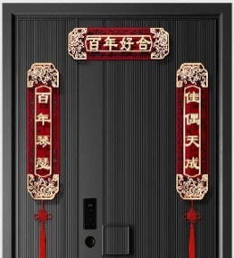 | 与入户门同链接
书房 | 上侧衣柜门 | 圆形中国风喜字流苏 | 2 | 个 |  |  |  | 与阳台流苏同链接
 | 下侧衣柜门 | 圆喜贴纸_20 | 3 | 张 | 20cm*20cm
 | 门边柜子 | 圆喜贴纸_20 | 2 | 张 | 20cm*20cm
 | 窗户 | 方囍贴纸_30 | 3 | 张 | 30cm*30cm
 | 窗帘两侧绑带 | 圆形中国风喜字流苏 | 2 | 个 |  |  |  | 与阳台流苏同链接
 | 压床 | 圆喜贴纸_50 | 1 | 张 | 50cm*50cm
 | 房门 | 对联_书房门 | 1 | 副 |  | 12.68 | 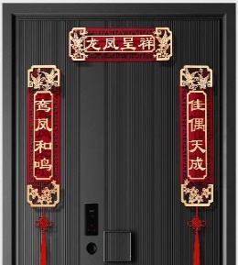 | 与入户门同链接
卫生间 | 浴室镜 | ”大囍的日子“静电贴 | 1 | 张 | 32cm*19cm | 4.5 | 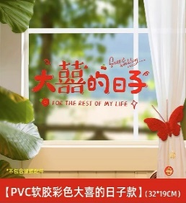 | 【淘宝】https://m.tb.cn/h.UMBuYX2?tk=ydf2d7zT9Cp CZ3457 「静电贴喜字婚房布置套装窗户喜字贴玻璃结婚装饰囍字婚礼窗花窗贴」
 | 窗户 | 方囍贴纸_20 | 2 | 个 | 20cm*20cm
其他 |  | 剪刀
 |  | 胶带（透明胶）
 |  | 点胶
 |  | 别针
 |  | 打气筒
 |  | 美工刀
 |  | 抹布
 |  | 气球立柱 | 5 | 个 | 70cm
 |  | 气球 | 80 | 个

物料表
物料名称 | 规格 | 数量单位 | 单价/元 | 价格数量 | 图片 | 使用数量 | 购买链接
对联_入户门 |  | 副 | 24.2 |  |  | 1 | https://mobile.yangkeduo.com/goods1.html?_x_org=1&refer_share_uin=SP3G7WJ75HGPIPU3HAYOURWIPA_GEXDA&_x_query=%E5%85%A5%E6%88%B7%E9%97%A8%E5%AF%B9%E8%81%94&share_uin=SP3G7WJ75HGPIPU3HAYOURWIPA_GEXDA&page_from=23&_wv=41729&refer_share_channel=message&refer_share_id=ht9jYwUC96EjRQPgbnd5hTPGKI0kIRRE&goods_id=402550967143&pxq_secret_key=TTUBUJN4JAFXDKPMBCV5NKERIAWX2BOIXRBHASY34NGHWACKS3GA&_wvx=10#pushState
对联_主卧门 |  | 副 | 14.03 |  |  | 1 | 与入户门同链接
对联_次卧门 |  | 副 | 14.03 |  |  | 1 | 与入户门同链接
对联_书房门 |  | 副 | 12.68 |  |  | 1 | 与入户门同链接
囍字小挂牌 | 4cm*4cm | 个 | 15.8 | 24个 |  | 0 | 【淘宝】https://m.tb.cn/h.UMCaXPr?tk=ELWdd7COYNn CZ3457 「Moreyes结婚婚房喜字装饰拉花挂饰中式接亲女方布置婚礼小挂件」
摆件_宇航员 | 26cm*21cm*15cm | 个 | 38.9 |  |  | 1 | https://mobile.yangkeduo.com/goods2.html?_x_org=1&refer_share_uin=SP3G7WJ75HGPIPU3HAYOURWIPA_GEXDA&_x_query=%E5%AE%87%E8%88%AA%E5%91%98%E9%92%A5%E5%8C%99%E6%94%B6%E7%BA%B3&share_uin=SP3G7WJ75HGPIPU3HAYOURWIPA_GEXDA&page_from=23&_wv=41729&refer_share_channel=message&refer_share_id=SgSGXWicl5HdQ7osBXxFDTcq8X1i8B45&goods_id=147423296856&pxq_secret_key=TTUBUJN4JAFXDKPMBCV5NKERIA3SYBQBHMNEWLV6YBW2AXXKQ7AQ&_wvx=10#pushState
”喜嫁+欢娶“静电贴 | 27cm*22cm | 张 | 9.9 |  |  | 1 | 【淘宝】https://m.tb.cn/h.UMy0m6q?tk=f7PLd7yOAWm CZ0001 「婚房装饰剪纸静电贴布置套装婚庆玻璃贴窗花喜字贴纸结婚用品大全」
”吾家有喜“静电贴 |  | 张 | 9.9 |  | 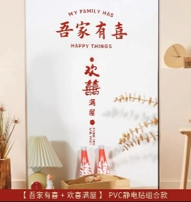 | 1 | 与上同链接
”大喜日子“静电贴 |  | 张 | 9.9 |  |  | 1 | 与上同链接
”大囍的日子“静电贴 |  | 张 | 4.5 |  |  | 1 | 【淘宝】https://m.tb.cn/h.UMBuYX2?tk=ydf2d7zT9Cp CZ3457 「静电贴喜字婚房布置套装窗户喜字贴玻璃结婚装饰囍字婚礼窗花窗贴」
圆形中国风喜字流苏 | 14cm*40cm | 个 | 9.69 | 5个 |  | 19 | https://mobile.yangkeduo.com/goods.html?refer_share_id=AMgLTbSOL2frXpkVQiFwZ1RJgXqPVUL7&refer_share_channel=message&_oak_share_detail_id=2295668418&_wvx=10&pxq_secret_key=5A5P6QDN2BRVWSEKYEVPGE4DK5BWGIKCKCEYL4KGQZF4YAOLZXJA&_oak_share_time=1677298266&_wv=41729&share_uin=SP3G7WJ75HGPIPU3HAYOURWIPA_GEXDA&page_from=23&refer_share_uin=SP3G7WJ75HGPIPU3HAYOURWIPA_GEXDA&goods_id=363616115179&_oak_share_snapshot_num=769#pushState
喜字拉花 | (9.5cm*24cm)*3m | 条 | 5.8 |  |  | 1 | 【淘宝】https://m.tb.cn/h.UoqrxXX?tk=waJDd7Cg8eO CZ0001 「喜字拉花结婚布置客厅婚房装饰院子女方卧室吊顶新房婚庆用品大全
插花摆件_餐厅 |  | 个 |  |  |  | 1
插花摆件_地台 |  | 个 |  |  | 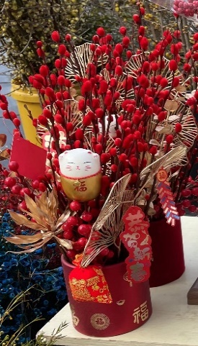 | 1
新中式风格桌旗_米色 | 30cm*200cm | 张 | 33.75 |  |  | 1 | https://mobile.yangkeduo.com/goods2.html?_wvx=10&refer_share_uin=SP3G7WJ75HGPIPU3HAYOURWIPA_GEXDA&refer_share_id=sgX1Bkemq1LLUmxs3GScY3wfvsxDuJoC&share_uin=SP3G7WJ75HGPIPU3HAYOURWIPA_GEXDA&page_from=23&_wv=41729&refer_share_channel=message&pxq_secret_key=5A5P6QDN2BRVWSEKYEVPGE4DK4FVTKKI76QE77WEWWFXNICBRSOA&goods_id=432319203515#pushState
新中式风格桌旗_红色 | 30cm*160cm | 张 | 27.95 |  |  | 1 | 与米色同链接
透明六宫格果盘 |  | 个 | 69 |  |  | 1 | 【淘宝】https://m.tb.cn/h.ULQtOdH?tk=GARed7CMWuL CZ0001 「简约现代水果盘家用客厅茶几糖果点心碟玻璃干果零食KTV摆放托盘」
双层竹篮果盘 | 22cm*34.5 | 个 | 27 |  |  | 1 | https://mobile.yangkeduo.com/goods1.html?_x_org=1&refer_share_uin=SP3G7WJ75HGPIPU3HAYOURWIPA_GEXDA&_x_query=%E6%9E%9C%E7%9B%98&share_uin=SP3G7WJ75HGPIPU3HAYOURWIPA_GEXDA&page_from=23&_wv=41729&refer_share_channel=message&refer_share_id=HgMkOhC9WOmRtN5dfKZdkfpyGrPWchtk&goods_id=302424872741&pxq_secret_key=TTUBUJN4JAFXDKPMBCV5NKERIAIM7SUY746FD5LVOKC43GLJBFEA&_wvx=10#pushState
藤编四宫格果盘 | 26.5cm*26.5cm*8cm |  | 48 |  |  | 1 | https://mobile.yangkeduo.com/goods.html?_x_org=1&refer_share_uin=SP3G7WJ75HGPIPU3HAYOURWIPA_GEXDA&_x_query=%E6%9E%9C%E7%9B%98%20%E5%AE%A2%E5%8E%85&share_uin=SP3G7WJ75HGPIPU3HAYOURWIPA_GEXDA&page_from=23&_wv=41729&refer_share_channel=message&refer_share_id=rEalmEEZ0lKhJ3N4DMNmtK5RzRLfTDEa&goods_id=253770628371&pxq_secret_key=VVGEI6V4LGRVY57CE3TR5PFSXGKLHBBV7I6ZGSJ3ODSN5JTEUY2Q&_wvx=10#pushState
红色抱枕_客厅 | 45cm*45cm | 个 | 22.91 |  |  | 2 | https://mobile.yangkeduo.com/goods2.html?_x_org=1&refer_share_uin=SP3G7WJ75HGPIPU3HAYOURWIPA_GEXDA&_x_query=%E7%BA%A2%E8%89%B2%E6%8A%B1%E6%9E%95&share_uin=SP3G7WJ75HGPIPU3HAYOURWIPA_GEXDA&page_from=23&_wv=41729&refer_share_channel=message&refer_share_id=O1hq8FwnMdrdvvgA0oSQnk4O3NzUqmkw&goods_id=378956424481&pxq_secret_key=5A5P6QDN2BRVWSEKYEVPGE4DK4RCFEUG7BWGNPVFU4PRX75ZMF7A&_wvx=10#pushState
红色抱枕_大喜日子 | 45cm*45cm | 个 |  |  |  | 1 | 【淘宝】https://m.tb.cn/h.UMxy1qF?tk=3XRxd7C9ibZ CZ0001 「新中式短毛绒双面印花喜字抱枕婚庆婚房大红色靠枕客厅床头靠垫」
红色抱枕_好喜欢你 | 45cm*45cm | 个 |  |  |  | 1 | 与上同链接
壁挂+正喜吊坠+立体喜鞭炮 |  | 套 | 63.98 |  |  | 2 | https://mobile.yangkeduo.com/goods.html?refer_share_id=il20PtUhxRVShEXooXMshKOgmZD4BWHO&refer_share_channel=message&_oak_share_detail_id=0&_wvx=10&pxq_secret_key=5A5P6QDN2BRVWSEKYEVPGE4DK6VPIIA7CZUCMMC2VPJQEIK3WBUQ&_oak_share_time=1677299568&_wv=41729&share_uin=SP3G7WJ75HGPIPU3HAYOURWIPA_GEXDA&page_from=23&refer_share_uin=SP3G7WJ75HGPIPU3HAYOURWIPA_GEXDA&goods_id=291230833945&_oak_share_snapshot_num=1198#pushState
红色窗帘绑带 |  | 对 | 16.9 | 3对 |  | 2 | https://mobile.yangkeduo.com/goods.html?_x_org=1&refer_share_uin=SP3G7WJ75HGPIPU3HAYOURWIPA_GEXDA&_x_query=%E7%AA%97%E5%B8%98%E7%BB%91%E5%B8%A6%E7%BB%93%E5%A9%9A&share_uin=SP3G7WJ75HGPIPU3HAYOURWIPA_GEXDA&page_from=23&_wv=41729&refer_share_channel=message&refer_share_id=ko3QuAmjqdMqQDL1QO3t7MYES11pomeq&goods_id=348699837395&pxq_secret_key=TTUBUJN4JAFXDKPMBCV5NKERIB63XQNAR25FCHD6NO26VVXRFCHA&_wvx=10#pushState
对联流苏吊牌 | 14cm*41cm | 对 |  |  |  | 1 | 【淘宝】https://m.tb.cn/h.Up8agZK?tk=lIfrd7ybIQE CZ0001 「国风结婚房小对联装饰挂件客厅布置烫金流苏备婚挂饰迷你喜字吊牌」
主卧门囍字挂件 | 85cm*35cm | 个 | 9.8 |  |  | 1 | https://mobile.yangkeduo.com/goods.html?_x_org=1&refer_share_uin=SP3G7WJ75HGPIPU3HAYOURWIPA_GEXDA&_x_query=%E7%BB%93%E5%A9%9A%E5%85%A5%E6%88%B7%E9%97%A8%E5%AF%B9%E8%81%94&share_uin=SP3G7WJ75HGPIPU3HAYOURWIPA_GEXDA&page_from=23&_wv=41729&refer_share_channel=message&refer_share_id=TWh7vKMDGCtQu6AGL798fHn9nkpm8I7Z&goods_id=402550967143&pxq_secret_key=5A5P6QDN2BRVWSEKYEVPGE4DK4T3KSOBT46OGDTBCK6D6QMCPPJQ&_wvx=10#pushState
“HAPPY WEDDING”红色字体拉花套装 |  | 米 |  |  |  | 1 | https://mobile.yangkeduo.com/goods.html?refer_share_id=xQ6DkQdFCLAtupmid2yc5VVazrwRxk2p&refer_share_channel=message&_oak_share_detail_id=0&_wvx=10&pxq_secret_key=TTUBUJN4JAFXDKPMBCV5NKERICQVO7RGAI6DDWXXZ4T6SMWWL3RA&_oak_share_time=1677301090&_wv=41729&share_uin=SP3G7WJ75HGPIPU3HAYOURWIPA_GEXDA&page_from=23&refer_share_uin=SP3G7WJ75HGPIPU3HAYOURWIPA_GEXDA&goods_id=342282009394&_oak_share_snapshot_num=1094#pushState
主卧背景墙装饰 |  | 套 |  |  |  | 1 | https://mobile.yangkeduo.com/goods1.html?_wvx=10&refer_share_uin=SP3G7WJ75HGPIPU3HAYOURWIPA_GEXDA&refer_share_id=YgvohRIwrxWWsDA1jMvCyR0pITHoSMpJ&share_uin=SP3G7WJ75HGPIPU3HAYOURWIPA_GEXDA&page_from=23&_wv=41729&refer_share_channel=message&pxq_secret_key=TTUBUJN4JAFXDKPMBCV5NKERIALTO5MXXESFEGE7LMHWIQKJRNEA&goods_id=178563820904#pushState
简约红色四件套 | 200cm*220cm | 套 |  |  |  | 1
茶具 |  | 套 |  |  |  | 1
结婚相框 |  |  |  |  |  | 1
圆喜贴纸_20 | 20cm*20cm | 张 | 0 |  |  | 29 | https://mobile.yangkeduo.com/goods.html?refer_share_id=1sG3pGQr8GKcmOfjX2J59d9hri1BrzBT&refer_share_channel=message&_oak_share_detail_id=0&_wvx=10&pxq_secret_key=5A5P6QDN2BRVWSEKYEVPGE4DK6TVDDBALGVR7CEKEJMQY7VDXKVA&_oak_share_time=1677297229&_wv=41729&share_uin=SP3G7WJ75HGPIPU3HAYOURWIPA_GEXDA&page_from=23&refer_share_uin=SP3G7WJ75HGPIPU3HAYOURWIPA_GEXDA&goods_id=352424144708&_oak_share_snapshot_num=998#pushState
圆喜贴纸_50 | 50cm*50cm | 张 | 0 |  |  | 2
圆喜贴纸_100 | 1m*1m | 张 | 0 |  |  | 1 | https://mobile.yangkeduo.com/goods1.html?_wvx=10&refer_share_uin=SP3G7WJ75HGPIPU3HAYOURWIPA_GEXDA&refer_share_id=tUYKmMMpMDoaUBFLbVMyBXRPMn7EMka0&share_uin=SP3G7WJ75HGPIPU3HAYOURWIPA_GEXDA&page_from=23&_wv=41729&refer_share_channel=message&pxq_secret_key=5A5P6QDN2BRVWSEKYEVPGE4DK6U45KMJB74NIKQ5TZFSQGFV4VOA&goods_id=412346545390#pushState
方囍贴纸_20 | 20cm*20cm | 张 | 0 |  |  | 4 | 与小圆喜同链接
方囍贴纸_30 | 30cm*30cm | 张 | 0 |  |  | 9
小瓶红色可口可乐 |  | 瓶 |  |  |  | 6
罐装红色可口可乐 |  | 罐 |  |  |  | 6
旺仔牛奶 |  | 罐 |  |  |  | 6
农夫山泉矿泉水 |  | 瓶 |  |  |  | 3
一次性纸杯 |  |  |  |  |  | 0
水果 |  |  |  |  |  | 0
坚果 |  |  |  |  |  | 0
剪刀 |  | 把 |  |  |  | 0
胶带（透明胶） |  | 卷 |  |  |  | 0
点胶 |  | 个 |  |  |  | 0
别针 |  | 盒 |  |  |  | 0
打气筒 |  | 个 |  |  |  | 0
美工刀 |  | 把 |  |  |  | 0
抹布 |  | 张 |  |  |  | 0
气球立柱 | 70cm | 个 |  |  |  | 4
气球 |  | 个 |  |  |  | 80

